제안 서식
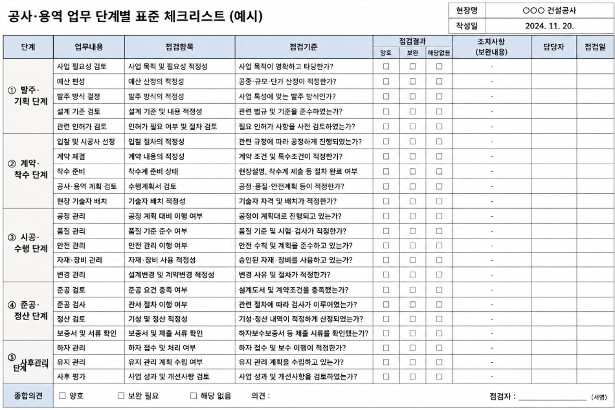
제 안 서
기본 정보
 | 제 안 자 | 박 태 준
 | 소속부서 | 사업개발처 개발1부
 | 직 급 | 기술6급
 | 제 안 명 | 공사·용역 업무 단계별 표준 체크리스트 제도화
 | 제안구분 | 지정제안
 | 분 야 | 업무개선
 | 실행부서 | 사업개발처 개발 1·2부
제안 내용
배 경 |  | 1. 공사·용역 업무의 복잡성 - 공사 및 용역은 사업계획 수립 이후 발주, 계약, 착수(공), 준공 등 여러 단계에 걸쳐 추진되며, 각 단계별로 계약심사, 일상감사, 기술검토, 각종 인·허가 등 다양한 행정절차 수반 2. 반복적인 자료 검색에 따른 업무 효율성 저하 - 동일(또는 유사)한 공사 및 용역을 추진 시, 담당자가 매번 관련 법령, 사규, 과거 문서 및 서식을 다시 검색하는 경우가 많아 불필요한 업무시간 발생
추진내용 |  | 1. 공사·용역 업무 전 과정 단계별 표준화 - 공사·용역 업무의 주요 단계를 구분하고 각 단계별 필수 검토사항 정리(사업계획 및 발주 준비~준공 단계) 2. 사업 특성별 맞춤형 체크리스트 구축 - 업무 특성을 고려하여 공사, 건설사업관리 용역, 소규모 일반용역(수의계약 건) 등으로 구성 3. 각 항목별 관련 근거 및 서식 연계 - 관련 법령 및 조문, 사규 및 내부지침 등 (ex : 착공계 라는 용어 확인 시 필요한 제출서류 및 관련 규정까지 함께 확인 → 자료검색 시간 단축)
기대효과 |  | 1. 업무 누락 및 행정착오 예방 2. 업무처리 시간 단축 및 행정 효율 향상 3. 인사이동 등에 따른 업무 연속성 확보
첨부 자료(예시사진 활용)

